Reserva
Reserva sin ajustar Inflación |  |  |  |  |  |  |  |  |  |  |  |  |  |  |  |  |  |  |  | Reserva Resumen
Año | Prima Puras Cred | Prima Tarifa Cred | Asegurados Cred | Prima Puras Debt | Prima Tarifa Debt | Asegurados Debt | Prima Puras Total | Prima Tarifa Total | Asegurados Total |  |  |  |  |  |  |  |  |  |  | Año | A1 | A2 | A3 | A4 | A5 | A6 | A7 | A8 | A9 | A10
2021 | $28,445,462.29 | $42,467,873.28 | 45095 | $5,276,917.55 | $7,878,214.94 | 45095 | $33,722,379.84 | $50,346,088.22 | 90190 |  |  |  |  |  |  |  |  |  |  | Primas | $50,346,088.22 | $56,545,874.32 | $63,517,732.06 | $71,342,568.65 | $80,135,864.78 | $90,004,588.66 | $101,092,536.17 | $113,549,984.98 | $127,534,551.22 | $143,248,243.06 |  |  |  | Datos Reserva
2022 | $30,719,215.66 | $45,862,490.99 | 48703 | $5,699,117.76 | $8,508,542.01 | 48703 | $36,418,333.43 | $54,371,033.00 | 97406 |  |  |  |  |  |  |  |  |  |  | INC RR | $24,363,087.31 | $3,000,152.26 | $3,373,767.15 | $3,786,534.04 | $4,255,183.45 | $4,775,596.08 | $5,365,593.29 | $6,028,311.71 | $6,767,302.50 | $7,604,047.50 |  |  |  | Bel | $22,769,240.48
2023 | $33,180,128.83 | $49,536,530.37 | 52599 | $6,155,019.10 | $9,189,183.44 | 52599 | $39,335,147.93 | $58,725,713.81 | 105198 |  |  | Supuestos |  |  |  |  |  |  |  | Primas Devengadas | $25,983,000.90 | $53,545,722.06 | $60,143,964.90 | $67,556,034.60 | $75,880,681.33 | $85,228,992.58 | $95,726,942.87 | $107,521,673.27 | $120,767,248.73 | $135,644,195.56 |  |  |  | RT | $671,194.38
2024 | $35,834,203.46 | $53,498,951.65 | 56807 | $6,647,429.99 | $9,924,332.10 | 56807 | $42,481,633.45 | $63,423,283.74 | 113614 |  |  | Comisión | 8% |  |  |  |  |  |  | Comisiones | $4,027,687.06 | $4,523,669.95 | $5,081,418.56 | $5,707,405.49 | $6,410,869.18 | $7,200,367.09 | $8,087,402.89 | $9,083,998.80 | $10,202,764.10 | $11,459,859.45 |  |  |  | RO | $4,266,819.34
$${}_{t}^{ }V= \frac{360−t}{360}∗\left(1−CA\right)∗PN$$
2025 | $38,703,116.46 | $57,782,117.53 | 61352 | $7,179,275.88 | $10,718,355.53 | 61352 | $45,882,392.34 | $68,500,473.06 | 122704 |  |  | Bonos | 3% |  |  |  |  |  |  | Siniestros | $15,984,693.22 | $35,690,788.56 | $40,088,605.31 | $45,029,252.12 | $50,577,898.51 | $56,809,192.06 | $63,806,473.94 | $71,668,118.21 | $80,497,112.48 | $90,413,124.12 |  |  |  | MR | $493,801.37
2026 | $41,797,174.29 | $62,401,415.13 | 66260 | $7,753,599.22 | $11,575,796.02 | 66260 | $49,550,773.51 | $73,977,211.15 | 132520 |  |  | Gasto Ajuste | 6% |  |  |  |  |  |  | Gasto Ajuste | $959,081.59 | $2,141,447.31 | $2,405,316.32 | $2,701,755.13 | $3,034,673.91 | $3,408,551.52 | $3,828,388.44 | $4,300,087.09 | $4,829,826.75 | $5,424,787.45 |  |  |  | RCS | $4,938,013.72
2027 | $45,140,597.78 | $67,393,005.13 | 71561 | $8,373,910.56 | $12,501,894.65 | 71561 | $53,514,508.34 | $79,894,899.78 | 143122 |  |  | Gasto Administración | 9% |  |  |  |  |  |  | Bonos | $596,611.79 | $1,332,120.98 | $1,496,264.85 | $1,680,669.27 | $1,887,766.63 | $2,120,343.08 | $2,381,509.24 | $2,674,936.81 | $3,004,469.69 | $3,374,574.35 |  |  |  | VEP | $23,263,041.85
2028 | $48,753,281.37 | $72,786,589.09 | 77286 | $9,043,837.45 | $13,502,067.18 | 77286 | $57,797,118.82 | $86,288,656.27 | 154572 |  |  | Gato Producto | 1% |  |  |  |  |  |  | Utilidad Tecnica | $5,011,539.03 | $11,189,816.24 | $12,568,624.71 | $14,117,621.86 | $15,857,239.73 | $17,810,881.90 | $20,004,677.60 | $22,469,469.17 | $25,237,545.40 | $28,346,424.55 |  |  |  | MS | $23,344,722.29
2029 | $52,651,184.57 | $78,605,993.86 | 83469 | $9,767,358.49 | $14,582,253.52 | 83469 | $62,418,543.06 | $93,188,247.38 | 166938 |  |  | Utilidad | 8% |  |  |  |  |  |  | Gastos | $2,386,447.16 | $5,328,483.93 | $5,985,059.38 | $6,722,677.08 | $7,551,066.54 | $8,481,372.34 | $9,526,036.95 | $10,699,747.22 | $12,017,878.76 | $13,498,297.40 |  |  |  | A | $51,545,777.86
2030 | $56,863,898.53 | $84,895,397.81 | 90147 | $10,548,803.34 | $15,748,917.66 | 90147 | $67,412,701.87 | $100,644,315.47 | 180294 |  |  | Producto Financiero | 7% |  |  |  |  |  |  | Utilidad Bruta | $2,028,480.08 | $4,529,211.34 | $5,087,300.48 | $5,714,275.52 | $6,418,406.56 | $7,209,166.49 | $8,097,131.41 | $9,094,785.14 | $10,215,196.95 | $11,473,552.79 |  |  |  | CE | $28,282,736.01
 |  |  |  |  |  |  |  |  |  |  |  |  |  |  |  |  |  |  |  | PF | $1,199,689.64 | $1,903,973.18 | $2,138,639.97 | $2,402,167.12 | $2,698,200.78 | $3,030,566.47 | $3,403,873.16 | $3,823,291.38 | $4,294,238.18 | $4,823,269.55 |  |  |  | Util | $3,228,169.73
 |  |  |  |  |  |  |  |  |  |  |  |  |  |  |  |  |  |  |  | Riesgos en Curso | $24,363,087.31 | $27,363,239.57 | $30,737,006.73 | $34,523,540.77 | $38,778,724.22 | $43,554,320.31 | $48,919,913.60 | $54,948,225.31 | $61,715,527.80 | $69,319,575.31 |  |  |  | Utilidad Despues Impuestos | $2,259,718.81
Reserva con Ajuste de inlfación |  |  |  |  |  |  |  |  |  |  |  |  |  |  |  |  |  |  |  |  |  |  |  |  |  |  |  |  |  |  |  |  |  | UtDI/Util | $0.04
Año | Prima Puras Cred | Prima Tarifa Cred | Asegurados Cred | Prima Puras Debt | Prima Tarifa Debt | Asegurados Debt | Prima Puras Total | Prima Tarifa Total | Asegurados Total |  |  |  |  |  |  |  |  |  |  | Porcentajes
2021 | $28,445,462.29 | $42,467,873.28 | 45095 | $5,276,917.55 | $7,878,214.94 | 45095 | $33,722,379.84 | $50,346,088.22 | 90190 |  |  |  |  |  |  |  |  |  |  | Año Porcentaje | P1 | P2 | P3 | P4 | P5 | P6 | P7 | P8 | P9 | P10 |  | 2028480.0835
2022 | $31,947,984.29 | $47,696,990.63 | 48703 | $5,927,082.47 | $8,848,883.69 | 48703 | $37,875,066.76 | $56,545,874.32 | 97406 |  |  | Trimestre | Prima Acumulada | Año Suusc. | Año Sig. | Acumulado Susc. | Acumulado Sig. |  |  | Primas | 100% | 100% | 100% | 100% | 100% | 100% | 100% | 100% | 100% | 100% |  |  |  |  |  |  | -2254513 | -48393102.4
2023 | $35,887,627.34 | $53,578,711.25 | 52599 | $6,657,268.66 | $9,939,020.81 | 52599 | $42,544,896.00 | $63,517,732.06 | 105198 |  |  | 1 | 22% | 88% | 13% | 19% | 3% |  |  | INC RR | 48% | 5% | 5% | 5% | 5% | 5% | 5% | 5% | 5% | 5% |  |  |  |  |  |  | -1405560 | -793462.2
2024 | $40,308,605.44 | $60,179,044.75 | 56807 | $7,477,454.69 | $11,163,523.90 | 56807 | $47,786,060.13 | $71,342,568.65 | 113614 |  |  | 2 | 25% | 63% | 38% | 16% | 9% |  |  | Primas Devengadas | 52% | 95% | 95% | 95% | 95% | 95% | 95% | 95% | 95% | 95% |  |  |  |  |  |  | -242227 | 103543.8
2025 | $45,277,172.09 | $67,596,904.81 | 61352 | $8,398,737.34 | $12,538,959.97 | 61352 | $53,675,909.43 | $80,135,864.78 | 122704 |  |  | 3 | 25% | 38% | 63% | 9% | 16% |  |  | Comisiones | 8% | 8% | 8% | 8% | 8% | 8% | 8% | 8% | 8% | 8% |  |  |  |  |  |  | -4272044 | 132688.8
2026 | $50,852,653.41 | $75,920,862.83 | 66260 | $9,433,439.00 | $14,083,725.83 | 66260 | $60,286,092.41 | $90,004,588.66 | 132520 |  |  | 4 | 28% | 13% | 88% | 4% | 25% |  |  | Siniestros | 32% | 63% | 63% | 63% | 63% | 63% | 63% | 63% | 63% | 63% |  |  |  |  |  |  | -7521816 | 131318.1
2027 | $57,117,256.87 | $85,273,651.10 | 71561 | $10,595,668.30 | $15,818,885.06 | 71561 | $67,712,925.17 | $101,092,536.17 | 143122 |  |  |  |  |  |  |  |  |  |  | Gasto Ajuste | 2% | 4% | 4% | 4% | 4% | 4% | 4% | 4% | 4% | 4% |  |  |  |  |  |  | -13233887
2028 | $64,155,992.30 | $95,782,185.69 | 77286 | $11,901,073.11 | $17,767,799.29 | 77286 | $76,057,065.41 | $113,549,984.98 | 154572 |  |  |  |  |  |  |  |  |  |  | Bonos | 1% | 2% | 2% | 2% | 2% | 2% | 2% | 2% | 2% | 2% |  |  |  |  |  |  | 23317739
2029 | $72,056,781.66 | $107,577,730.37 | 83469 | $13,367,304.53 | $19,956,820.85 | 83469 | $85,424,086.20 | $127,534,551.22 | 166938 |  |  |  | Inflación |  |  |  |  |  |  | Utilidad Tecnica | 10% | 20% | 20% | 20% | 20% | 20% | 20% | 20% | 20% | 20% |  |  |  |  |  |  | 10165651
2030 | $80,935,058.48 | $120,832,622.53 | 90147 | $15,014,236.40 | $22,415,620.54 | 90147 | $95,949,294.88 | $143,248,243.06 | 180294 |  |  |  | Año | Factor Inflación |  |  |  |  |  | Gastos | 5% | 9% | 9% | 9% | 9% | 9% | 9% | 9% | 9% | 9% |  |  |  |  |  |  | 11625837
 |  |  |  |  |  |  |  |  |  |  |  |  | 2021 | 1 |  |  |  |  |  | Utilidad Bruta | 4% | 8% | 8% | 8% | 8% | 8% | 8% | 8% | 8% | 8% |  |  |  |  |  | 16%
 |  |  |  |  |  |  |  |  |  |  |  |  | 2022 | 1.04 |  | Resultado Utilidad Promedio |  |  |  | PF | 2% | 3% | 3% | 3% | 3% | 3% | 3% | 3% | 3% | 3%
 |  |  |  |  |  |  |  |  |  |  |  |  | 2023 | 1.0816 |  | 0.080095891588 |  |  |  | Riesgos en Curso | NA | NA | NA | NA | NA | NA | NA | NA | NA | NA
 |  |  | Concepto | Year Susc | Porcentaje | Year Sig | Porcentaje |  |  |  |  |  | 2024 | 1.124864
 |  |  | Primas | $50,346,088.22 | 100% | $- | 0% |  |  |  |  |  | 2025 | 1.16985856
 |  |  | INC RR | $24,363,087.31 | 48% | -$24,363,087.31 | -48% |  |  |  |  |  | 2026 | 1.2166529024
 |  |  | Primas Devengadas | $25,983,000.90 | 52% | $24,363,087.31 | 48% |  |  |  |  |  | 2027 | 1.2653190185
 |  |  | Comisiones | $4,027,687.06 | 8% | $- | 0% |  |  |  |  |  | 2028 | 1.3159317792
 |  |  | Siniestros | $15,984,693.22 | 32% | $17,737,686.62 | 35% |  |  |  |  |  | 2029 | 1.3685690504
 |  | Año 1 | Gasto Ajuste | $959,081.59 | 2% | $1,064,261.20 | 2% |  |  |  |  |  | 2030 | 1.4233118124
 |  |  | Bonos | $596,611.79 | 1% | $662,040.42 | 1%
 |  |  | Utilidad Tecnica | $5,011,539.03 | 10% | $5,561,139.50 | 11%
 |  |  | Gastos | $2,386,447.16 | 5% | $2,648,161.66 | 5%
 |  |  | Utilidad Bruta | $2,028,480.08 | 4% | $2,250,937.41 | 4%
 |  |  | PF | $1,199,689.64 | 2% | $556,549.73 | 1%

 |  |  |  |  | Concepto | Year Susc | Porcentaje | Year Sig | Porcentaje
 |  |  |  |  | Primas | $50,346,088.22 | 100% | $- | 0%
 |  |  |  |  | INC RR | $24,363,087.31 | 48% | -$24,363,087.31 | -48%
 |  |  |  |  | Primas Devengadas | $25,983,000.90 | 52% | $24,363,087.31 | 48%
 |  |  |  |  | Comisiones | $4,027,687.06 | 8% | $- | 0%
 |  |  |  |  | Siniestros | $15,984,693.22 | 32% | $17,737,686.62 | 35%
 |  |  |  | Año 2 | Gasto Ajuste | $959,081.59 | 2% | $1,064,261.20 | 2%
 |  |  |  |  | Bonos | $596,611.79 | 1% | $662,040.42 | 1%
 |  |  |  |  | Utilidad Tecnica | $5,011,539.03 | 10% | $5,561,139.50 | 11%
 |  |  |  |  | Gastos | $2,386,447.16 | 5% | $2,648,161.66 | 5%
 |  |  |  |  | Utilidad Bruta | $2,028,480.08 | 4% | $2,250,937.41 | 4%
 |  |  |  |  | PF | $1,199,689.64 | 2% | $556,549.73 | 1%

 |  |  |  |  |  |  |  | Year Susc | Porcentaje | Year Sig | Porcentaje
 |  |  |  |  |  |  | Primas | $63,517,732.06 | 100% | $- | 0%
 |  |  |  |  |  |  | INC RR | $30,737,006.73 | 48% | -$30,737,006.73 | -48%
 |  |  |  |  |  |  | Primas Devengadas | $32,780,725.33 | 52% | $30,737,006.73 | 48%
 |  |  |  |  |  |  | Comisiones | $5,081,418.56 | 8% | $- | 0%
 |  |  |  |  |  |  | Siniestros | $20,166,640.49 | 32% | $22,378,255.51 | 35%
 |  |  |  |  |  | Año 3 | Gasto Ajuste | $1,209,998.43 | 2% | $1,342,695.33 | 2%
 |  |  |  |  |  |  | Bonos | $752,698.55 | 1% | $835,244.75 | 1%
 |  |  |  |  |  |  | Utilidad Tecnica | $6,322,667.85 | 10% | $7,016,055.88 | 11%
 |  |  |  |  |  |  | Gastos | $3,010,794.21 | 5% | $3,340,978.99 | 5%
 |  |  |  |  |  |  | Utilidad Bruta | $2,559,175.08 | 4% | $2,839,832.14 | 4%
 |  |  |  |  |  |  | PF | $1,513,554.84 | 2% | $702,155.38 | 1%

 |  |  |  |  |  |  |  |  |  | Year Susc | Porcentaje | Year Sig | Porcentaje
 |  |  |  |  |  |  |  |  | Primas | $71,342,568.65 | 100% | $- | 0%
 |  |  |  |  |  |  |  |  | INC RR | $34,523,540.77 | 48% | -$34,523,540.77 | -48%
 |  |  |  |  |  |  |  |  | Primas Devengadas | $36,819,027.88 | 52% | $34,523,540.77 | 48%
 |  |  |  |  |  |  |  |  | Comisiones | $5,707,405.49 | 8% | $- | 0%
 |  |  |  |  |  |  |  |  | Siniestros | $22,650,996.61 | 32% | $25,135,063.52 | 35%
 |  |  |  |  |  |  |  | Año 4 | Gasto Ajuste | $1,359,059.80 | 2% | $1,508,103.81 | 2%
 |  |  |  |  |  |  |  |  | Bonos | $845,424.52 | 1% | $938,139.69 | 1%
 |  |  |  |  |  |  |  |  | Utilidad Tecnica | $7,101,565.98 | 10% | $7,880,373.44 | 11%
 |  |  |  |  |  |  |  |  | Gastos | $3,381,698.09 | 5% | $3,752,558.78 | 5%
 |  |  |  |  |  |  |  |  | Utilidad Bruta | $2,874,443.37 | 4% | $3,189,674.96 | 4%
 |  |  |  |  |  |  |  |  | PF | $1,700,011.73 | 2% | $788,654.87 | 1%

 |  |  |  |  |  |  |  |  |  |  |  | Year Susc | Porcentaje | Year Sig | Porcentaje
 |  |  |  |  |  |  |  |  |  |  | Primas | $80,135,864.78 | 100% | $- | 0%
 |  |  |  |  |  |  |  |  |  |  | INC RR | $38,778,724.22 | 48% | -$38,778,724.22 | -48%
 |  |  |  |  |  |  |  |  |  |  | Primas Devengadas | $41,357,140.56 | 52% | $38,778,724.22 | 48%
 |  |  |  |  |  |  |  |  |  |  | Comisiones | $6,410,869.18 | 8% | $- | 0%
 |  |  |  |  |  |  |  |  |  |  | Siniestros | $25,442,834.98 | 32% | $28,233,074.44 | 35%
 |  |  |  |  |  |  |  |  |  | Año 5 | Gasto Ajuste | $1,526,570.10 | 2% | $1,693,984.47 | 2%
 |  |  |  |  |  |  |  |  |  |  | Bonos | $949,626.94 | 1% | $1,053,769.68 | 1%
 |  |  |  |  |  |  |  |  |  |  | Utilidad Tecnica | $7,976,866.29 | 10% | $8,851,665.31 | 11%
 |  |  |  |  |  |  |  |  |  |  | Gastos | $3,798,507.76 | 5% | $4,215,078.72 | 5%
 |  |  |  |  |  |  |  |  |  |  | Utilidad Bruta | $3,228,731.59 | 4% | $3,582,816.91 | 4%
 |  |  |  |  |  |  |  |  |  |  | PF | $1,909,545.91 | 2% | $885,860.17 | 1%

 |  |  |  |  |  |  |  |  |  |  |  |  |  | Year Susc | Porcentaje | Year Sig | Porcentaje
 |  |  |  |  |  |  |  |  |  |  |  |  | Primas | $90,004,588.66 | 100% | $- | 0%
 |  |  |  |  |  |  |  |  |  |  |  |  | INC RR | $43,554,320.31 | 48% | -$43,554,320.31 | -48%
 |  |  |  |  |  |  |  |  |  |  |  |  | Primas Devengadas | $46,450,268.36 | 52% | $43,554,320.31 | 48%
 |  |  |  |  |  |  |  |  |  |  |  |  | Comisiones | $7,200,367.09 | 8% | $- | 0%
 |  |  |  |  |  |  |  |  |  |  |  |  | Siniestros | $28,576,117.61 | 32% | $31,709,974.79 | 35%
 |  |  |  |  |  |  |  |  |  |  |  | Año 6 | Gasto Ajuste | $1,714,567.06 | 2% | $1,902,598.49 | 2%
 |  |  |  |  |  |  |  |  |  |  |  |  | Bonos | $1,066,573.40 | 1% | $1,183,541.31 | 1%
 |  |  |  |  |  |  |  |  |  |  |  |  | Utilidad Tecnica | $8,959,216.59 | 10% | $9,941,747.03 | 11%
 |  |  |  |  |  |  |  |  |  |  |  |  | Gastos | $4,266,293.62 | 5% | $4,734,165.25 | 5%
 |  |  |  |  |  |  |  |  |  |  |  |  | Utilidad Bruta | $3,626,349.57 | 4% | $4,024,040.46 | 4%
 |  |  |  |  |  |  |  |  |  |  |  |  | PF | $2,144,706.31 | 2% | $994,953.76 | 1%

 |  |  |  |  |  |  |  |  |  |  |  |  |  |  |  | Year Susc | Porcentaje | Year Sig | Porcentaje
 |  |  |  |  |  |  |  |  |  |  |  |  |  |  | Primas | $101,092,536.17 | 100% | $- | 0%
 |  |  |  |  |  |  |  |  |  |  |  |  |  |  | INC RR | $48,919,913.60 | 48% | -$48,919,913.60 | -48%
 |  |  |  |  |  |  |  |  |  |  |  |  |  |  | Primas Devengadas | $52,172,622.57 | 52% | $48,919,913.60 | 48%
 |  |  |  |  |  |  |  |  |  |  |  |  |  |  | Comisiones | $8,087,402.89 | 8% | $- | 0%
 |  |  |  |  |  |  |  |  |  |  |  |  |  |  | Siniestros | $32,096,499.15 | 32% | $35,616,426.02 | 35%
 |  |  |  |  |  |  |  |  |  |  |  |  |  | Año 7 | Gasto Ajuste | $1,925,789.95 | 2% | $2,136,985.56 | 2%
 |  |  |  |  |  |  |  |  |  |  |  |  |  |  | Bonos | $1,197,967.93 | 1% | $1,329,345.48 | 1%
 |  |  |  |  |  |  |  |  |  |  |  |  |  |  | Utilidad Tecnica | $10,062,930.58 | 10% | $11,166,502.02 | 11%
 |  |  |  |  |  |  |  |  |  |  |  |  |  |  | Gastos | $4,791,871.70 | 5% | $5,317,381.91 | 5%
 |  |  |  |  |  |  |  |  |  |  |  |  |  |  | Utilidad Bruta | $4,073,090.95 | 4% | $4,519,774.63 | 4%
 |  |  |  |  |  |  |  |  |  |  |  |  |  |  | PF | $2,408,919.40 | 2% | $1,117,525.24 | 1%

 |  |  |  |  |  |  |  |  |  |  |  |  |  |  |  |  |  | Year Susc | Porcentaje | Year Sig | Porcentaje
 |  |  |  |  |  |  |  |  |  |  |  |  |  |  |  |  | Primas | $113,549,984.98 | 100% | $- | 0%
 |  |  |  |  |  |  |  |  |  |  |  |  |  |  |  |  | INC RR | $54,948,225.31 | 48% | -$54,948,225.31 | -48%
 |  |  |  |  |  |  |  |  |  |  |  |  |  |  |  |  | Primas Devengadas | $58,601,759.67 | 52% | $54,948,225.31 | 48%
 |  |  |  |  |  |  |  |  |  |  |  |  |  |  |  |  | Comisiones | $9,083,998.80 | 8% | $- | 0%
 |  |  |  |  |  |  |  |  |  |  |  |  |  |  |  |  | Siniestros | $36,051,692.19 | 32% | $40,005,373.22 | 35%
 |  |  |  |  |  |  |  |  |  |  |  |  |  |  |  | Año 8 | Gasto Ajuste | $2,163,101.53 | 2% | $2,400,322.39 | 2%
 |  |  |  |  |  |  |  |  |  |  |  |  |  |  |  |  | Bonos | $1,345,591.33 | 1% | $1,493,158.30 | 1%
 |  |  |  |  |  |  |  |  |  |  |  |  |  |  |  |  | Utilidad Tecnica | $11,302,967.16 | 10% | $12,542,529.69 | 11%
 |  |  |  |  |  |  |  |  |  |  |  |  |  |  |  |  | Gastos | $5,382,365.31 | 5% | $5,972,633.19 | 5%
 |  |  |  |  |  |  |  |  |  |  |  |  |  |  |  |  | Utilidad Bruta | $4,575,010.52 | 4% | $5,076,738.21 | 4%
 |  |  |  |  |  |  |  |  |  |  |  |  |  |  |  |  | PF | $2,705,766.14 | 2% | $1,255,235.83 | 1%

 |  |  |  |  |  |  |  |  |  |  |  |  |  |  |  |  |  |  |  |  | Year Susc | Porcentaje | Year Sig | Porcentaje
 |  |  |  |  |  |  |  |  |  |  |  |  |  |  |  |  |  |  |  | Primas | $127,534,551.22 | 100% | $- | 0%
 |  |  |  |  |  |  |  |  |  |  |  |  |  |  |  |  |  |  |  | INC RR | $61,715,527.80 | 48% | -$61,715,527.80 | -48%
 |  |  |  |  |  |  |  |  |  |  |  |  |  |  |  |  |  |  |  | Primas Devengadas | $65,819,023.42 | 52% | $61,715,527.80 | 48%
 |  |  |  |  |  |  |  |  |  |  |  |  |  |  |  |  |  |  |  | Comisiones | $10,202,764.10 | 8% | $- | 0%
 |  |  |  |  |  |  |  |  |  |  |  |  |  |  |  |  |  |  |  | Siniestros | $40,491,739.25 | 32% | $44,932,346.94 | 35%
 |  |  |  |  |  |  |  |  |  |  |  |  |  |  |  |  |  |  | Año 9 | Gasto Ajuste | $2,429,504.36 | 2% | $2,695,940.82 | 2%
 |  |  |  |  |  |  |  |  |  |  |  |  |  |  |  |  |  |  |  | Bonos | $1,511,311.39 | 1% | $1,677,052.39 | 1%
 |  |  |  |  |  |  |  |  |  |  |  |  |  |  |  |  |  |  |  | Utilidad Tecnica | $12,695,015.71 | 10% | $14,087,240.04 | 11%
 |  |  |  |  |  |  |  |  |  |  |  |  |  |  |  |  |  |  |  | Gastos | $6,045,245.58 | 5% | $6,708,209.54 | 5%
 |  |  |  |  |  |  |  |  |  |  |  |  |  |  |  |  |  |  |  | Utilidad Bruta | $5,138,458.74 | 4% | $5,701,978.11 | 4%
 |  |  |  |  |  |  |  |  |  |  |  |  |  |  |  |  |  |  |  | PF | $3,039,002.35 | 2% | $1,409,827.92 | 1%

 |  |  |  |  |  |  |  |  |  |  |  |  |  |  |  |  |  |  |  |  |  |  | Year Susc | Porcentaje | Year Sig | Porcentaje
 |  |  |  |  |  |  |  |  |  |  |  |  |  |  |  |  |  |  |  |  |  | Primas | $143,248,243.06 | 100% | $- | 0%
 |  |  |  |  |  |  |  |  |  |  |  |  |  |  |  |  |  |  |  |  |  | INC RR | $69,319,575.31 | 48% | -$69,319,575.31 | -48%
 |  |  |  |  |  |  |  |  |  |  |  |  |  |  |  |  |  |  |  |  |  | Primas Devengadas | $73,928,667.76 | 52% | $69,319,575.31 | 48%
 |  |  |  |  |  |  |  |  |  |  |  |  |  |  |  |  |  |  |  |  |  | Comisiones | $11,459,859.45 | 8% | $- | 0%
 |  |  |  |  |  |  |  |  |  |  |  |  |  |  |  |  |  |  |  |  |  | Siniestros | $45,480,777.18 | 32% | $50,468,517.71 | 35%
 |  |  |  |  |  |  |  |  |  |  |  |  |  |  |  |  |  |  |  |  | Año 10 | Gasto Ajuste | $2,728,846.63 | 2% | $3,028,111.06 | 2%
 |  |  |  |  |  |  |  |  |  |  |  |  |  |  |  |  |  |  |  |  |  | Bonos | $1,697,521.97 | 1% | $1,883,684.11 | 1%
 |  |  |  |  |  |  |  |  |  |  |  |  |  |  |  |  |  |  |  |  |  | Utilidad Tecnica | $14,259,184.51 | 10% | $15,822,946.54 | 11%
 |  |  |  |  |  |  |  |  |  |  |  |  |  |  |  |  |  |  |  |  |  | Gastos | $6,790,087.86 | 5% | $7,534,736.45 | 5%
 |  |  |  |  |  |  |  |  |  |  |  |  |  |  |  |  |  |  |  |  |  | Utilidad Bruta | $5,771,574.68 | 4% | $6,404,525.98 | 4%
 |  |  |  |  |  |  |  |  |  |  |  |  |  |  |  |  |  |  |  |  |  | PF | $3,413,441.63 | 2% | $1,583,534.58 | 1%

 |  |  |  |  |  |  |  |  |  |  |  |  | Año 1 | Reserva Acumuluda | Prod Financiero Mensual | Porcentaje | Monto Acumulado | Porcentaje Acumulado | Meses Prima Unif | Porcentaje Ajustado Acumulado | Porcentaje Prima | Porcentaje Acumulado PF | Porcentaje Acumulado PF |  |  | Año 2 | Reserva Acumuluda | Prod Financiero Mensual | Porcentaje | Monto Acumulado | Porcentaje Acumulado | Meses Prima Unif | Porcentaje Ajustado Acumulado | Porcentaje Prima | Porcentaje Acumulado PF |  |  | Año 3 | Reserva Acumuluda | Prod Financiero Mensual | Porcentaje | Monto Acumulado | Porcentaje Acumulado | Meses Prima Unif | Porcentaje Ajustado Acumulado | Porcentaje Prima | Porcentaje Acumulado PF | Año 4 | Reserva Acumuluda | Prod Financiero Mensual | Porcentaje | Monto Acumulado | Porcentaje Acumulado | Meses Prima Unif | Porcentaje Ajustado Acumulado | Porcentaje Prima | Porcentaje Acumulado PF | Año 5 | Reserva Acumuluda | Prod Financiero Mensual | Porcentaje | Monto Acumulado | Porcentaje Acumulado | Meses Prima Unif | Porcentaje Ajustado Acumulado | Porcentaje Prima | Porcentaje Acumulado PF
 |  |  |  |  |  |  |  |  |  |  |  |  | 1 | 46318401.159 | 270190.67343 | 0.15384615385 | 270190.67343 | 0.15384615385 | 0.5 | 0.076923076923 | 0 | 0 | 0 |  |  | 1 | 52022204.376 | 303462.85886 | 0.15384615385 | 303462.85886 | 0.15384615385 | 0.5 | 0.076923076923 | 0 | 0 |  |  | 1 | 58436313.495 | 340878.49539 | 0.15384615385 | 340878.49539 | 0.15384615385 | 0.5 | 0.076923076923 | 0 | 0 | 1 | 65635163.154 | 382871.78506 | 0.15384615385 | 382871.78506 | 0.15384615385 | 0.5 | 0.076923076923 | 0 | 0 | 1 | 73724995.596 | 430062.47431 | 0.15384615385 | 430062.47431 | 0.15384615385 | 0.5 | 0.076923076923 | 0 | 0
 |  |  |  |  |  |  |  |  |  |  |  |  | 2 | 42458534.396 | 247674.78398 | 0.14102564103 | 517865.45741 | 0.29487179487 | 1.5 | 0.22435897436 | 0.21521868435 | 0.048286243284 | 0.048286243284 |  |  | 2 | 47687020.678 | 278174.28729 | 0.14102564103 | 581637.14615 | 0.29487179487 | 1.5 | 0.22435897436 | 0.21521868435 | 0.048286243284 |  |  | 2 | 53566620.704 | 312471.9541 | 0.14102564103 | 653350.44949 | 0.29487179487 | 1.5 | 0.22435897436 | 0.21521868435 | 0.048286243284 | 2 | 60165566.224 | 350965.80298 | 0.14102564103 | 733837.58804 | 0.29487179487 | 1.5 | 0.22435897436 | 0.21521868435 | 0.048286243284 | 2 | 67581245.963 | 394223.93479 | 0.14102564103 | 824286.4091 | 0.29487179487 | 1.5 | 0.22435897436 | 0.21521868435 | 0.048286243284
 |  |  |  |  |  |  |  |  |  |  |  |  | 3 | 38598667.633 | 225158.89452 | 0.12820512821 | 743024.35193 | 0.42307692308 | 2.5 | 0.35897435897 | 0 | 0 | 0 |  |  | 3 | 43351836.98 | 252885.71572 | 0.12820512821 | 834522.86187 | 0.42307692308 | 2.5 | 0.35897435897 | 0 | 0 |  |  | 3 | 48696927.912 | 284065.41282 | 0.12820512821 | 937415.86231 | 0.42307692308 | 2.5 | 0.35897435897 | 0 | 0 | 3 | 54695969.295 | 319059.82089 | 0.12820512821 | 1052897.4089 | 0.42307692308 | 2.5 | 0.35897435897 | 0 | 0 | 3 | 61437496.33 | 358385.39526 | 0.12820512821 | 1182671.8044 | 0.42307692308 | 2.5 | 0.35897435897 | 0 | 0
 |  |  |  |  |  |  |  |  |  |  |  |  | 4 | 34738800.87 | 202643.00507 | 0.11538461538 | 945667.357 | 0.53846153846 | 3.5 | 0.48076923077 | 0 | 0 | 0 |  |  | 4 | 39016653.282 | 227597.14415 | 0.11538461538 | 1062120.006 | 0.53846153846 | 3.5 | 0.48076923077 | 0 | 0 |  |  | 4 | 43827235.121 | 255658.87154 | 0.11538461538 | 1193074.7339 | 0.53846153846 | 3.5 | 0.48076923077 | 0 | 0 | 4 | 49226372.365 | 287153.8388 | 0.11538461538 | 1340051.2477 | 0.53846153846 | 3.5 | 0.48076923077 | 0 | 0 | 4 | 55293746.697 | 322546.85573 | 0.11538461538 | 1505218.6601 | 0.53846153846 | 3.5 | 0.48076923077 | 0 | 0
 |  |  |  |  |  |  |  |  |  |  |  |  | 5 | 30878934.106 | 180127.11562 | 0.10256410256 | 1125794.4726 | 0.64102564103 | 4.5 | 0.58974358974 | 0.24986980323 | 0.14735911473 | 0.14735911473 |  |  | 5 | 34681469.584 | 202308.57257 | 0.10256410256 | 1264428.5786 | 0.64102564103 | 4.5 | 0.58974358974 | 0.24986980323 | 0.14735911473 |  |  | 5 | 38957542.33 | 227252.33026 | 0.10256410256 | 1420327.0641 | 0.64102564103 | 4.5 | 0.58974358974 | 0.24986980323 | 0.14735911473 | 5 | 43756775.436 | 255247.85671 | 0.10256410256 | 1595299.1044 | 0.64102564103 | 4.5 | 0.58974358974 | 0.24986980323 | 0.14735911473 | 5 | 49149997.064 | 286708.31621 | 0.10256410256 | 1791926.9763 | 0.64102564103 | 4.5 | 0.58974358974 | 0.24986980323 | 0.14735911473
 |  |  |  |  |  |  |  |  |  |  |  |  | 6 | 27019067.343 | 157611.22617 | 0.089743589744 | 1283405.6988 | 0.73076923077 | 5.5 | 0.6858974359 | 0 | 0 | 0 |  |  | 6 | 30346285.886 | 177020.001 | 0.089743589744 | 1441448.5796 | 0.73076923077 | 5.5 | 0.6858974359 | 0 | 0 |  |  | 6 | 34087849.539 | 198845.78898 | 0.089743589744 | 1619172.8531 | 0.73076923077 | 5.5 | 0.6858974359 | 0 | 0 | 6 | 38287178.506 | 223341.87462 | 0.089743589744 | 1818640.9791 | 0.73076923077 | 5.5 | 0.6858974359 | 0 | 0 | 6 | 43006247.431 | 250869.77668 | 0.089743589744 | 2042796.753 | 0.73076923077 | 5.5 | 0.6858974359 | 0 | 0
 |  |  |  |  |  |  |  |  |  |  |  |  | 7 | 23159200.58 | 135095.33671 | 0.076923076923 | 1418501.0355 | 0.80769230769 | 6.5 | 0.76923076923 | 0 | 0 | 0 |  |  | 7 | 26011102.188 | 151731.42943 | 0.076923076923 | 1593180.009 | 0.80769230769 | 6.5 | 0.76923076923 | 0 | 0 |  |  | 7 | 29218156.747 | 170439.24769 | 0.076923076923 | 1789612.1008 | 0.80769230769 | 6.5 | 0.76923076923 | 0 | 0 | 7 | 32817581.577 | 191435.89253 | 0.076923076923 | 2010076.8716 | 0.80769230769 | 6.5 | 0.76923076923 | 0 | 0 | 7 | 36862497.798 | 215031.23716 | 0.076923076923 | 2257827.9901 | 0.80769230769 | 6.5 | 0.76923076923 | 0 | 0
 |  |  |  |  |  |  |  |  |  |  |  |  | 8 | 19299333.816 | 112579.44726 | 0.064102564103 | 1531080.4828 | 0.87179487179 | 7.5 | 0.83974358974 | 0.25063816677 | 0.21047179389 | 0.21047179389 |  |  | 8 | 21675918.49 | 126442.85786 | 0.064102564103 | 1719622.8669 | 0.87179487179 | 7.5 | 0.83974358974 | 0.25063816677 | 0.21047179389 |  |  | 8 | 24348463.956 | 142032.70641 | 0.064102564103 | 1931644.8072 | 0.87179487179 | 7.5 | 0.83974358974 | 0.25063816677 | 0.21047179389 | 8 | 27347984.647 | 159529.91044 | 0.064102564103 | 2169606.782 | 0.87179487179 | 7.5 | 0.83974358974 | 0.25063816677 | 0.21047179389 | 8 | 30718748.165 | 179192.69763 | 0.064102564103 | 2437020.6878 | 0.87179487179 | 7.5 | 0.83974358974 | 0.25063816677 | 0.21047179389
 |  |  |  |  |  |  |  |  |  |  |  |  | 9 | 15439467.053 | 90063.55781 | 0.051282051282 | 1621144.0406 | 0.92307692308 | 8.5 | 0.89743589744 | 0 | 0 | 0 |  |  | 9 | 17340734.792 | 101154.28629 | 0.051282051282 | 1820777.1532 | 0.92307692308 | 8.5 | 0.89743589744 | 0 | 0 |  |  | 9 | 19478771.165 | 113626.16513 | 0.051282051282 | 2045270.9723 | 0.92307692308 | 8.5 | 0.89743589744 | 0 | 0 | 9 | 21878387.718 | 127623.92835 | 0.051282051282 | 2297230.7104 | 0.92307692308 | 8.5 | 0.89743589744 | 0 | 0 | 9 | 24574998.532 | 143354.1581 | 0.051282051282 | 2580374.8459 | 0.92307692308 | 8.5 | 0.89743589744 | 0 | 0
 |  |  |  |  |  |  |  |  |  |  |  |  | 10 | 11579600.29 | 67547.668357 | 0.038461538462 | 1688691.7089 | 0.96153846154 | 9.5 | 0.94230769231 | 0 | 0 | 0 |  |  | 10 | 13005551.094 | 75865.714715 | 0.038461538462 | 1896642.8679 | 0.96153846154 | 9.5 | 0.94230769231 | 0 | 0 |  |  | 10 | 14609078.374 | 85219.623846 | 0.038461538462 | 2130490.5962 | 0.96153846154 | 9.5 | 0.94230769231 | 0 | 0 | 10 | 16408790.788 | 95717.946266 | 0.038461538462 | 2392948.6567 | 0.96153846154 | 9.5 | 0.94230769231 | 0 | 0 | 10 | 18431248.899 | 107515.61858 | 0.038461538462 | 2687890.4645 | 0.96153846154 | 9.5 | 0.94230769231 | 0 | 0
 |  |  |  |  |  |  |  |  |  |  |  |  | 11 | 7719733.5266 | 45031.778905 | 0.025641025641 | 1733723.4878 | 0.98717948718 | 10.5 | 0.97435897436 | 0.28427334565 | 0.2769842855 | 0.2769842855 |  |  | 11 | 8670367.396 | 50577.143144 | 0.025641025641 | 1947220.011 | 0.98717948718 | 10.5 | 0.97435897436 | 0.28427334565 | 0.2769842855 |  |  | 11 | 9739385.5825 | 56813.082564 | 0.025641025641 | 2187303.6787 | 0.98717948718 | 10.5 | 0.97435897436 | 0.28427334565 | 0.2769842855 | 11 | 10939193.859 | 63811.964177 | 0.025641025641 | 2456760.6208 | 0.98717948718 | 10.5 | 0.97435897436 | 0.28427334565 | 0.2769842855 | 11 | 12287499.266 | 71677.079052 | 0.025641025641 | 2759567.5435 | 0.98717948718 | 10.5 | 0.97435897436 | 0.28427334565 | 0.2769842855
 |  |  |  |  |  |  |  |  |  |  |  |  | 12 | 3859866.7633 | 22515.889452 | 0.012820512821 | 1756239.3773 | 1 | 11.5 | 0.99358974359 | 0 | 0 | 0 |  |  | 12 | 4335183.698 | 25288.571572 | 0.012820512821 | 1972508.5826 | 1 | 11.5 | 0.99358974359 | 0 | 0 |  |  | 12 | 4869692.7912 | 28406.541282 | 0.012820512821 | 2215710.22 | 1 | 11.5 | 0.99358974359 | 0 | 0 | 12 | 5469596.9295 | 31905.982089 | 0.012820512821 | 2488666.6029 | 1 | 11.5 | 0.99358974359 | 0 | 0 | 12 | 6143749.633 | 35838.539526 | 0.012820512821 | 2795406.083 | 1 | 11.5 | 0.99358974359 | 0 | 0

 |  |  |  |  |  |  |  |  |  |  |  |  | Año 6 | Reserva Acumuluda | Prod Financiero Mensual | Porcentaje | Monto Acumulado | Porcentaje Acumulado | Meses Prima Unif | Porcentaje Ajustado Acumulado | Porcentaje Prima | Porcentaje Acumulado PF | Porcentaje Acumulado PF |  |  | Año 7 | Reserva Acumuluda | Prod Financiero Mensual | Porcentaje | Monto Acumulado | Porcentaje Acumulado | Meses Prima Unif | Porcentaje Ajustado Acumulado | Porcentaje Prima | Porcentaje Acumulado PF |  |  | Año 8 | Reserva Acumuluda | Prod Financiero Mensual | Porcentaje | Monto Acumulado | Porcentaje Acumulado | Meses Prima Unif | Porcentaje Ajustado Acumulado | Porcentaje Prima | Porcentaje Acumulado PF | Año 9 | Reserva Acumuluda | Prod Financiero Mensual | Porcentaje | Monto Acumulado | Porcentaje Acumulado | Meses Prima Unif | Porcentaje Ajustado Acumulado | Porcentaje Prima | Porcentaje Acumulado PF | Año 10 | Reserva Acumuluda | Prod Financiero Mensual | Porcentaje | Monto Acumulado | Porcentaje Acumulado | Meses Prima Unif | Porcentaje Ajustado Acumulado | Porcentaje Prima | Porcentaje Acumulado PF
 |  |  |  |  |  |  |  |  |  |  |  |  | 1 | 82804221.57 | 483024.62582 | 0.15384615385 | 483024.62582 | 0.15384615385 | 0.5 | 0.076923076923 | 0 | 0 | 0 |  |  | 1 | 93005133.273 | 542529.94409 | 0.15384615385 | 542529.94409 | 0.15384615385 | 0.5 | 0.076923076923 | 0 | 0 |  |  | 1 | 104465986.18 | 609384.91938 | 0.15384615385 | 609384.91938 | 0.15384615385 | 0.5 | 0.076923076923 | 0 | 0 | 1 | 117331787.13 | 684435.4249 | 0.15384615385 | 684435.4249 | 0.15384615385 | 0.5 | 0.076923076923 | 0 | 0 | 1 | 131788383.62 | 768765.57111 | 0.15384615385 | 768765.57111 | 0.15384615385 | 0.5 | 0.076923076923 | 0 | 0
 |  |  |  |  |  |  |  |  |  |  |  |  | 2 | 75903869.772 | 442772.57367 | 0.14102564103 | 925797.19949 | 0.29487179487 | 1.5 | 0.22435897436 | 0.21521868435 | 0.048286243284 | 0.048286243284 |  |  | 2 | 85254705.5 | 497319.11542 | 0.14102564103 | 1039849.0595 | 0.29487179487 | 1.5 | 0.22435897436 | 0.21521868435 | 0.048286243284 |  |  | 2 | 95760487.331 | 558602.84276 | 0.14102564103 | 1167987.7621 | 0.29487179487 | 1.5 | 0.22435897436 | 0.21521868435 | 0.048286243284 | 2 | 107554138.2 | 627399.13949 | 0.14102564103 | 1311834.5644 | 0.29487179487 | 1.5 | 0.22435897436 | 0.21521868435 | 0.048286243284 | 2 | 120806018.32 | 704701.77352 | 0.14102564103 | 1473467.3446 | 0.29487179487 | 1.5 | 0.22435897436 | 0.21521868435 | 0.048286243284
 |  |  |  |  |  |  |  |  |  |  |  |  | 3 | 69003517.975 | 402520.52152 | 0.12820512821 | 1328317.721 | 0.42307692308 | 2.5 | 0.35897435897 | 0 | 0 | 0 |  |  | 3 | 77504277.727 | 452108.28674 | 0.12820512821 | 1491957.3463 | 0.42307692308 | 2.5 | 0.35897435897 | 0 | 0 |  |  | 3 | 87054988.482 | 507820.76615 | 0.12820512821 | 1675808.5283 | 0.42307692308 | 2.5 | 0.35897435897 | 0 | 0 | 3 | 97776489.272 | 570362.85409 | 0.12820512821 | 1882197.4185 | 0.42307692308 | 2.5 | 0.35897435897 | 0 | 0 | 3 | 109823653.02 | 640637.97593 | 0.12820512821 | 2114105.3206 | 0.42307692308 | 2.5 | 0.35897435897 | 0 | 0
 |  |  |  |  |  |  |  |  |  |  |  |  | 4 | 62103166.177 | 362268.46937 | 0.11538461538 | 1690586.1904 | 0.53846153846 | 3.5 | 0.48076923077 | 0 | 0 | 0 |  |  | 4 | 69753849.955 | 406897.45807 | 0.11538461538 | 1898854.8043 | 0.53846153846 | 3.5 | 0.48076923077 | 0 | 0 |  |  | 4 | 78349489.634 | 457038.68953 | 0.11538461538 | 2132847.2178 | 0.53846153846 | 3.5 | 0.48076923077 | 0 | 0 | 4 | 87998840.345 | 513326.56868 | 0.11538461538 | 2395523.9872 | 0.53846153846 | 3.5 | 0.48076923077 | 0 | 0 | 4 | 98841287.715 | 576574.17834 | 0.11538461538 | 2690679.4989 | 0.53846153846 | 3.5 | 0.48076923077 | 0 | 0
 |  |  |  |  |  |  |  |  |  |  |  |  | 5 | 55202814.38 | 322016.41721 | 0.10256410256 | 2012602.6076 | 0.64102564103 | 4.5 | 0.58974358974 | 0.24986980323 | 0.14735911473 | 0.14735911473 |  |  | 5 | 62003422.182 | 361686.62939 | 0.10256410256 | 2260541.4337 | 0.64102564103 | 4.5 | 0.58974358974 | 0.24986980323 | 0.14735911473 |  |  | 5 | 69643990.786 | 406256.61292 | 0.10256410256 | 2539103.8307 | 0.64102564103 | 4.5 | 0.58974358974 | 0.24986980323 | 0.14735911473 | 5 | 78221191.417 | 456290.28327 | 0.10256410256 | 2851814.2704 | 0.64102564103 | 4.5 | 0.58974358974 | 0.24986980323 | 0.14735911473 | 5 | 87858922.413 | 512510.38074 | 0.10256410256 | 3203189.8796 | 0.64102564103 | 4.5 | 0.58974358974 | 0.24986980323 | 0.14735911473
 |  |  |  |  |  |  |  |  |  |  |  |  | 6 | 48302462.582 | 281764.36506 | 0.089743589744 | 2294366.9727 | 0.73076923077 | 5.5 | 0.6858974359 | 0 | 0 | 0 |  |  | 6 | 54252994.409 | 316475.80072 | 0.089743589744 | 2577017.2344 | 0.73076923077 | 5.5 | 0.6858974359 | 0 | 0 |  |  | 6 | 60938491.938 | 355474.5363 | 0.089743589744 | 2894578.367 | 0.73076923077 | 5.5 | 0.6858974359 | 0 | 0 | 6 | 68443542.49 | 399253.99786 | 0.089743589744 | 3251068.2683 | 0.73076923077 | 5.5 | 0.6858974359 | 0 | 0 | 6 | 76876557.111 | 448446.58315 | 0.089743589744 | 3651636.4628 | 0.73076923077 | 5.5 | 0.6858974359 | 0 | 0
 |  |  |  |  |  |  |  |  |  |  |  |  | 7 | 41402110.785 | 241512.31291 | 0.076923076923 | 2535879.2856 | 0.80769230769 | 6.5 | 0.76923076923 | 0 | 0 | 0 |  |  | 7 | 46502566.636 | 271264.97205 | 0.076923076923 | 2848282.2065 | 0.80769230769 | 6.5 | 0.76923076923 | 0 | 0 |  |  | 7 | 52232993.089 | 304692.45969 | 0.076923076923 | 3199270.8267 | 0.80769230769 | 6.5 | 0.76923076923 | 0 | 0 | 7 | 58665893.563 | 342217.71245 | 0.076923076923 | 3593285.9807 | 0.80769230769 | 6.5 | 0.76923076923 | 0 | 0 | 7 | 65894191.81 | 384382.78556 | 0.076923076923 | 4036019.2484 | 0.80769230769 | 6.5 | 0.76923076923 | 0 | 0
 |  |  |  |  |  |  |  |  |  |  |  |  | 8 | 34501758.987 | 201260.26076 | 0.064102564103 | 2737139.5463 | 0.87179487179 | 7.5 | 0.83974358974 | 0.25063816677 | 0.21047179389 | 0.21047179389 |  |  | 8 | 38752138.864 | 226054.14337 | 0.064102564103 | 3074336.3499 | 0.87179487179 | 7.5 | 0.83974358974 | 0.25063816677 | 0.21047179389 |  |  | 8 | 43527494.241 | 253910.38307 | 0.064102564103 | 3453181.2098 | 0.87179487179 | 7.5 | 0.83974358974 | 0.25063816677 | 0.21047179389 | 8 | 48888244.636 | 285181.42704 | 0.064102564103 | 3878467.4078 | 0.87179487179 | 7.5 | 0.83974358974 | 0.25063816677 | 0.21047179389 | 8 | 54911826.508 | 320318.98796 | 0.064102564103 | 4356338.2363 | 0.87179487179 | 7.5 | 0.83974358974 | 0.25063816677 | 0.21047179389
 |  |  |  |  |  |  |  |  |  |  |  |  | 9 | 27601407.19 | 161008.20861 | 0.051282051282 | 2898147.7549 | 0.92307692308 | 8.5 | 0.89743589744 | 0 | 0 | 0 |  |  | 9 | 31001711.091 | 180843.3147 | 0.051282051282 | 3255179.6646 | 0.92307692308 | 8.5 | 0.89743589744 | 0 | 0 |  |  | 9 | 34821995.393 | 203128.30646 | 0.051282051282 | 3656309.5163 | 0.92307692308 | 8.5 | 0.89743589744 | 0 | 0 | 9 | 39110595.709 | 228145.14163 | 0.051282051282 | 4106612.5494 | 0.92307692308 | 8.5 | 0.89743589744 | 0 | 0 | 9 | 43929461.207 | 256255.19037 | 0.051282051282 | 4612593.4267 | 0.92307692308 | 8.5 | 0.89743589744 | 0 | 0
 |  |  |  |  |  |  |  |  |  |  |  |  | 10 | 20701055.392 | 120756.15646 | 0.038461538462 | 3018903.9114 | 0.96153846154 | 9.5 | 0.94230769231 | 0 | 0 | 0 |  |  | 10 | 23251283.318 | 135632.48602 | 0.038461538462 | 3390812.1506 | 0.96153846154 | 9.5 | 0.94230769231 | 0 | 0 |  |  | 10 | 26116496.545 | 152346.22984 | 0.038461538462 | 3808655.7461 | 0.96153846154 | 9.5 | 0.94230769231 | 0 | 0 | 10 | 29332946.782 | 171108.85623 | 0.038461538462 | 4277721.4056 | 0.96153846154 | 9.5 | 0.94230769231 | 0 | 0 | 10 | 32947095.905 | 192191.39278 | 0.038461538462 | 4804784.8195 | 0.96153846154 | 9.5 | 0.94230769231 | 0 | 0
 |  |  |  |  |  |  |  |  |  |  |  |  | 11 | 13800703.595 | 80504.104304 | 0.025641025641 | 3099408.0157 | 0.98717948718 | 10.5 | 0.97435897436 | 0.28427334565 | 0.2769842855 | 0.2769842855 |  |  | 11 | 15500855.545 | 90421.657349 | 0.025641025641 | 3481233.8079 | 0.98717948718 | 10.5 | 0.97435897436 | 0.28427334565 | 0.2769842855 |  |  | 11 | 17410997.696 | 101564.15323 | 0.025641025641 | 3910219.8993 | 0.98717948718 | 10.5 | 0.97435897436 | 0.28427334565 | 0.2769842855 | 11 | 19555297.854 | 114072.57082 | 0.025641025641 | 4391793.9765 | 0.98717948718 | 10.5 | 0.97435897436 | 0.28427334565 | 0.2769842855 | 11 | 21964730.603 | 128127.59519 | 0.025641025641 | 4932912.4147 | 0.98717948718 | 10.5 | 0.97435897436 | 0.28427334565 | 0.2769842855
 |  |  |  |  |  |  |  |  |  |  |  |  | 12 | 6900351.7975 | 40252.052152 | 0.012820512821 | 3139660.0678 | 1 | 11.5 | 0.99358974359 | 0 | 0 | 0 |  |  | 12 | 7750427.7727 | 45210.828674 | 0.012820512821 | 3526444.6366 | 1 | 11.5 | 0.99358974359 | 0 | 0 |  |  | 12 | 8705498.8482 | 50782.076615 | 0.012820512821 | 3961001.9759 | 1 | 11.5 | 0.99358974359 | 0 | 0 | 12 | 9777648.9272 | 57036.285409 | 0.012820512821 | 4448830.2619 | 1 | 11.5 | 0.99358974359 | 0 | 0 | 12 | 10982365.302 | 64063.797593 | 0.012820512821 | 4996976.2122 | 1 | 11.5 | 0.99358974359 | 0 | 0

Solvencia
Solvencia a 10 años
Año | RCS TC | RCS RF | RCS RO | RCS | RCS Ajustado Inf.
2021 | $671,194.38 | $- | $4,266,819.34 | $4,938,013.72 | $4,938,013.72
2022 | $693,094.18 | $- | $4,607,882.35 | $5,300,976.53 | $5,513,015.59
2023 | $713,718.11 | $- | $4,977,019.32 | $5,690,737.44 | $6,155,101.61
2024 | $752,672.98 | $- | $5,375,130.52 | $6,127,803.50 | $6,892,945.55
2025 | $784,385.05 | $- | $5,805,467.47 | $6,589,852.52 | $7,709,195.38
2026 | $821,803.90 | $- | $6,269,576.14 | $7,091,380.05 | $8,627,748.11
2027 | $826,303.94 | $- | $6,771,089.67 | $7,597,393.60 | $9,613,126.62
2028 | $875,178.61 | $- | $7,312,992.21 | $8,188,170.81 | $10,775,074.18
2029 | $905,127.64 | $- | $7,897,677.68 | $8,802,805.33 | $12,047,246.93
2030 | $935,993.03 | $- | $8,529,584.78 | $9,465,577.81 | $13,472,468.71

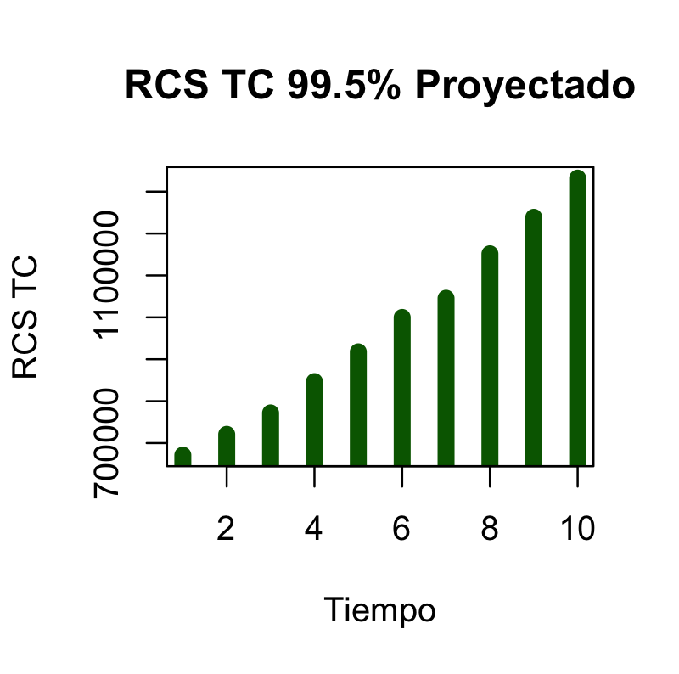
 |  |  |  |  |  | Inflación al 4%
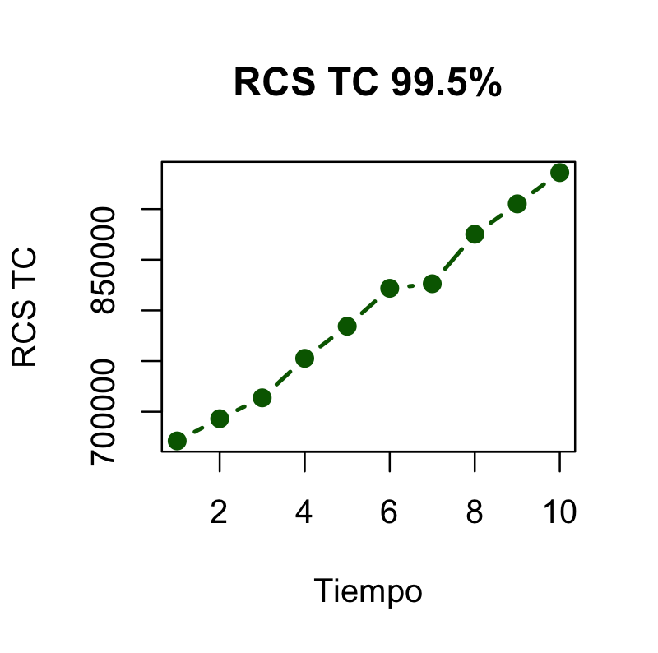

 |  | Histogramas de las simulaciones de L

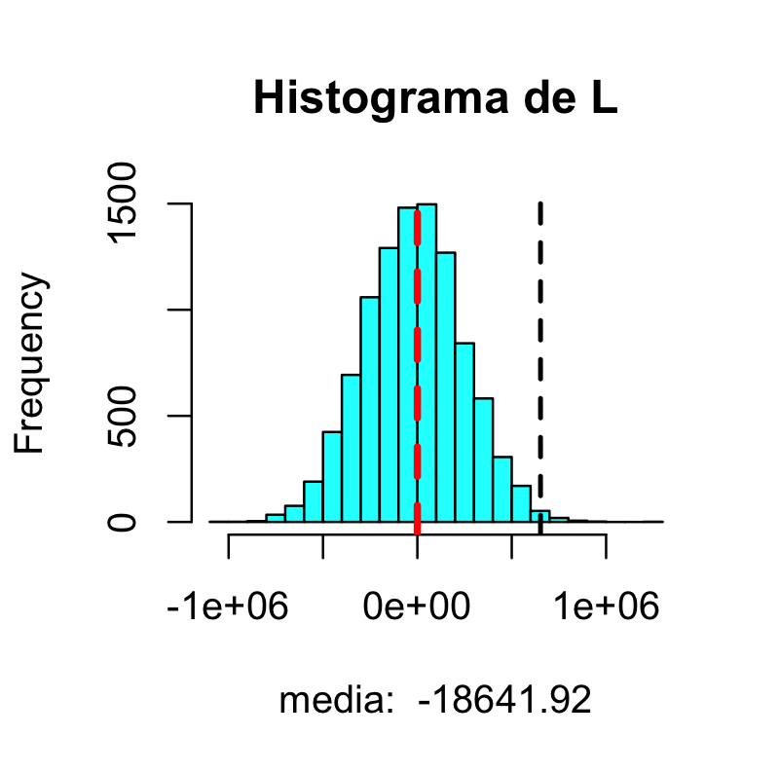
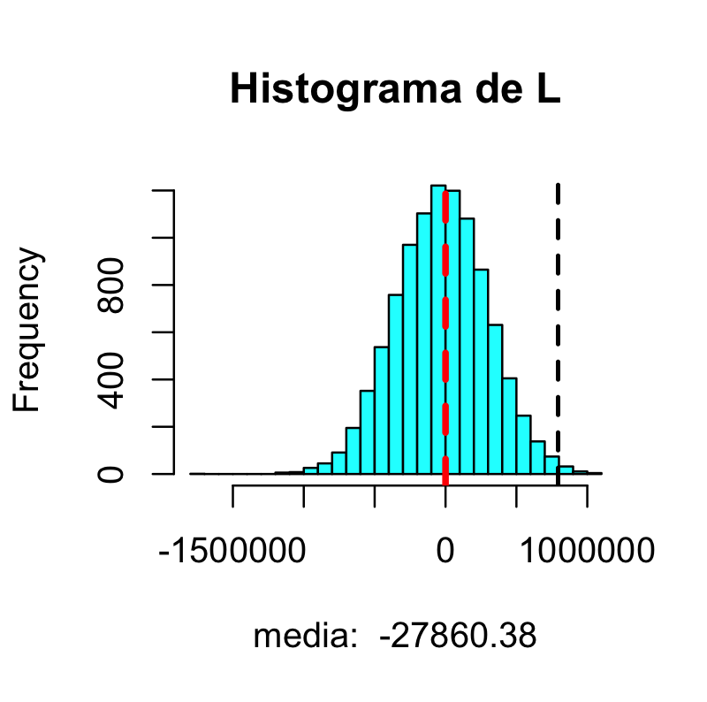

1 |  |  |  |  |  |  | 6

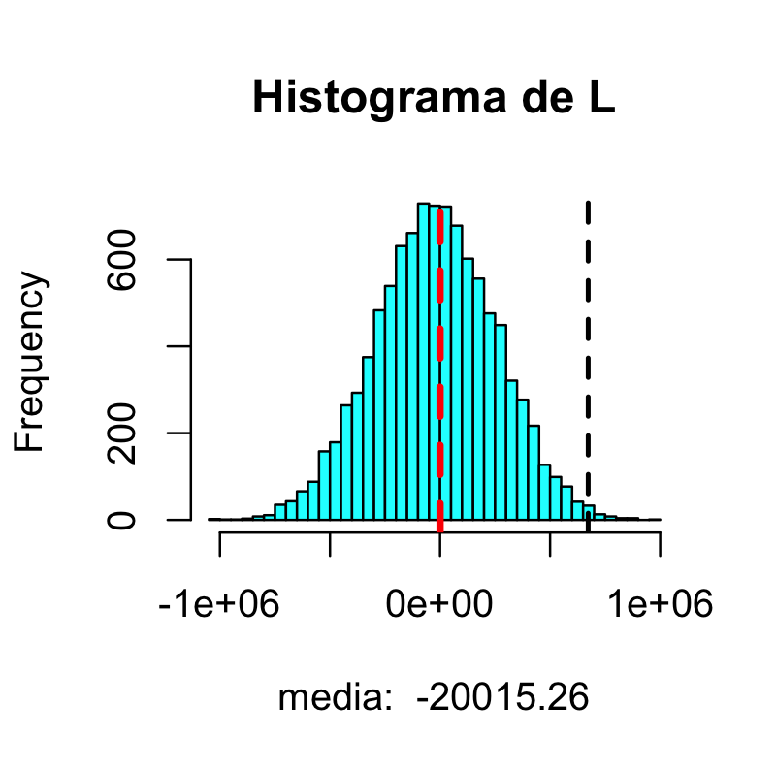
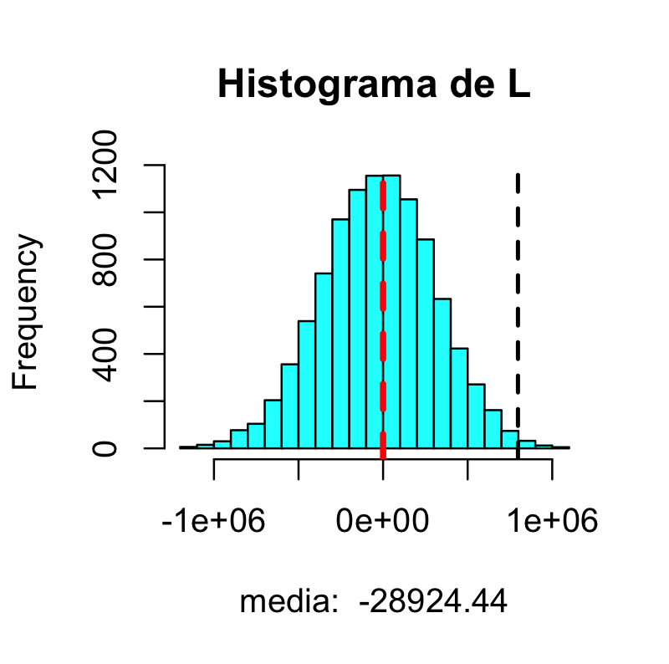

2

 |  |  |  |  |  |  | 7

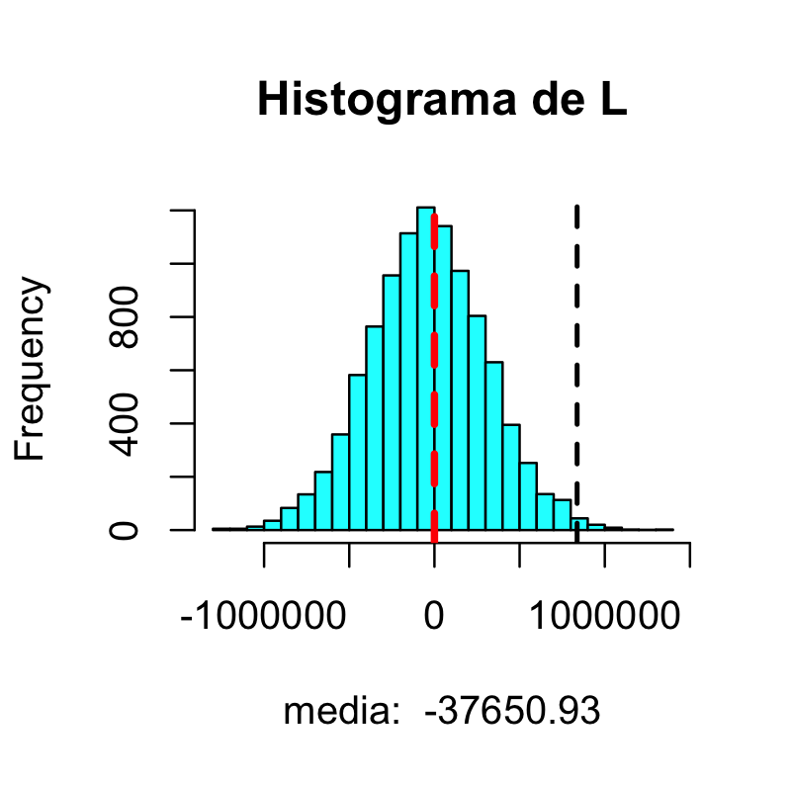

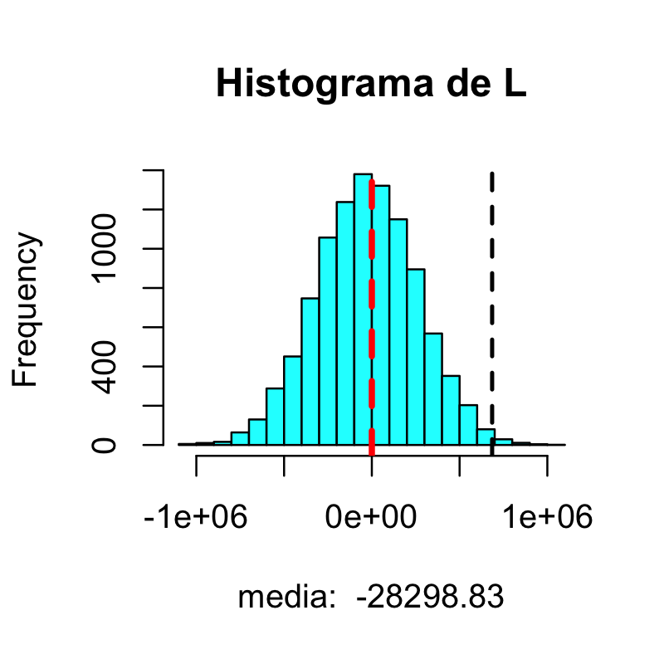

3

 |  |  |  |  |  |  | 8

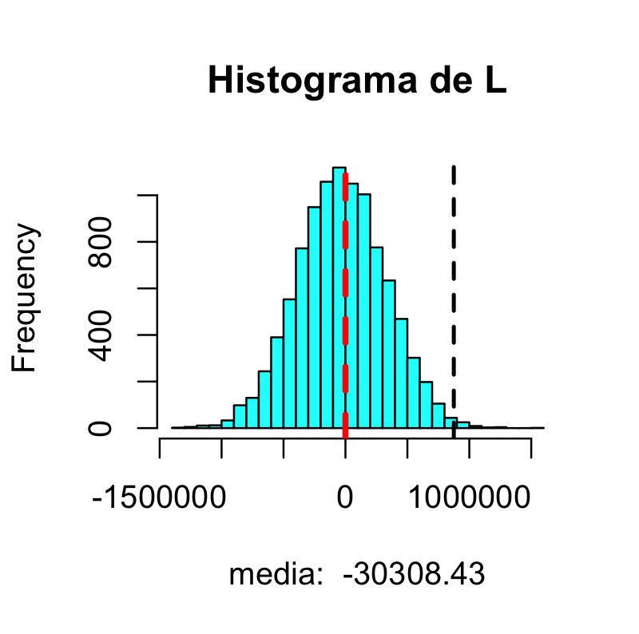
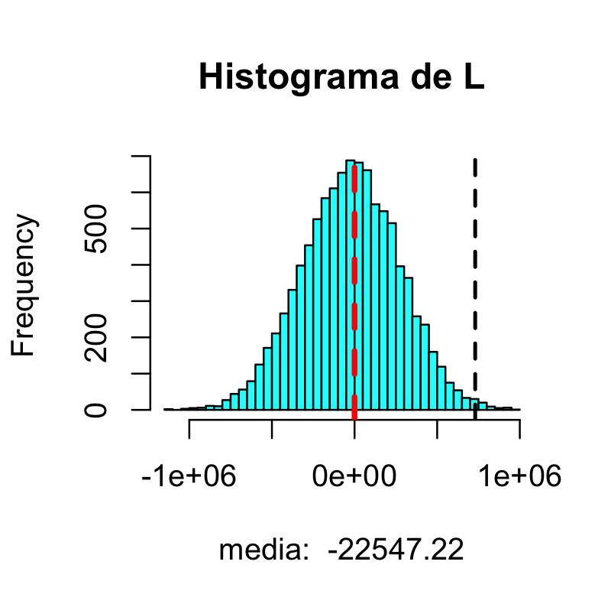
 | 4

 |  |  |  |  |  |  | 9

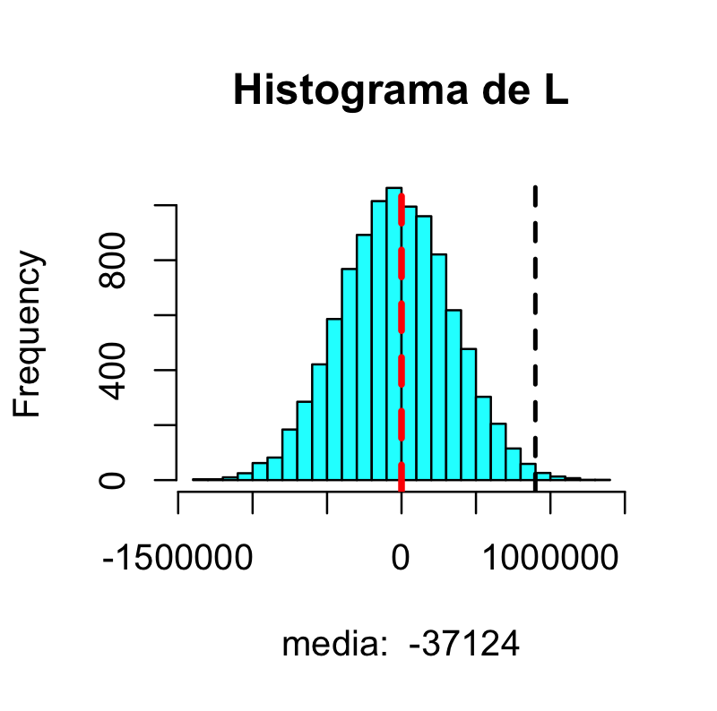
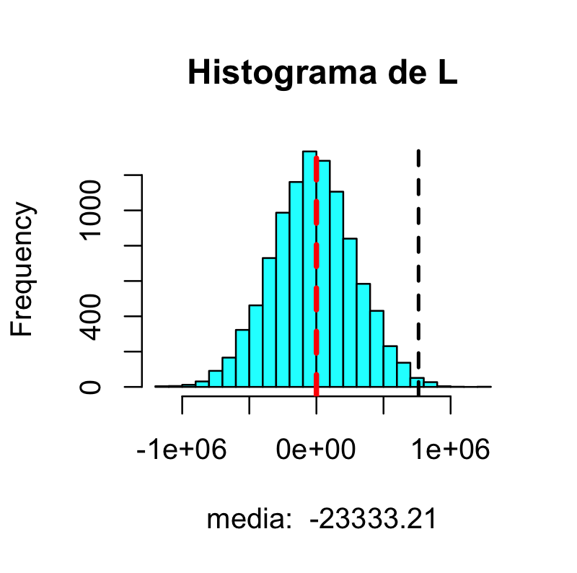

 | 5 |  |  |  |  |  | 10

